Perímetro de um Polígono
Perímetro de um Polígono

 | Ao cercar um terreno, por exemplo, é preciso medir comprimentos. Nesse caso, deve-se medir
o contorno do terreno para comprar a quantidade certa de material para construir o muro ou cerca.
 | Medir o contorno do terreno é encontrar seu perímetro.
 | Na geometria, muitas vezes precisamos calcular o perímetro de polígonos.
 | Por Exemplo, o perímetro desses pentágono é: |  | desse | pentágono é:
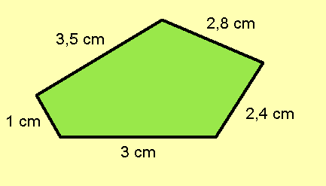

 |  | 1 cm + 3 cm + 2,4 cm + 2,8 cm + 3,5 cm = 12,7 cm
O perímetro de qualquer polígono é a soma das medidas de seus lados

Áreas de Polígonos
Áreas de Polígonos

Retângulo

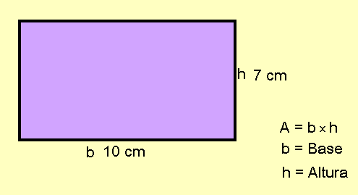

 | A = 10cm x 7 cm

 | A = | 70 |  | Correto

Quadrado

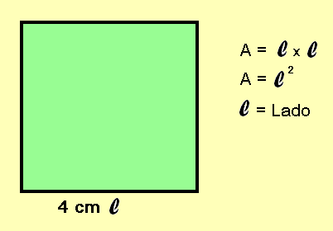

 | A = 4cm x 4cm

 | A = | 16 |  | Correto

Paralelogramo

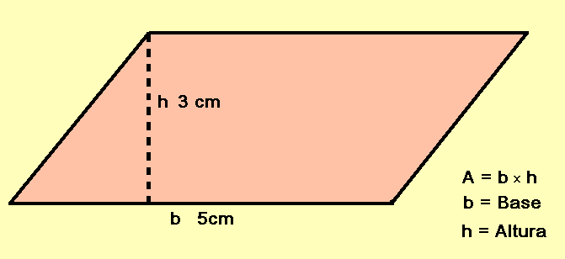

A = | 5 | x | 3 | correto

A= | 15 |  |  | Correto

Triângulo

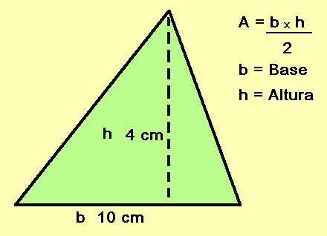

A = | 10 | x | 4 | Correto
 | ________________________
 |  | 2

A= | 20 |  |  | Correto

Exercicios
 | Exercicios

* Calcule o perímetro de uma foto 3cm x 4cm:



 |  | Resposta: | 14

 |  |  | Correto

* Escreva nas células azuis o perímetro os seguintes polígonos:

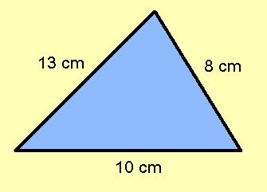

 |  |  | Resposta: |  | 31

 |  |  |  | Correto

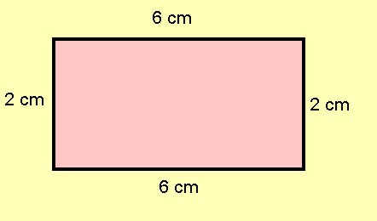

 |  |  | Resposta: |  | 16

 |  |  |  | Correto

Creditos



Adriana Vanin Pizzolato
Professora de Matemática
Escola estadual de Ensino Médio São Salvador
Curso: Materiais Virtuais Interativos para ensino da Matemática - 2010

Revisado por:
Maria Augusta Sakis
Equipe de produção do projeto O uso da informática para o ensino da matemática na educação básica

